9 класс
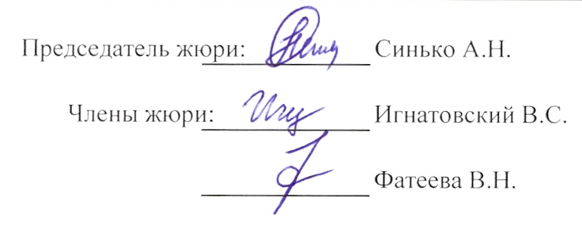
 |  |  | 9 класс
 |  | Рейтинг муниципального этапа всероссийской олимпиады школьников в 2012-2013 учебном году
Предмет олимпиады: |  | Астрономия
Район |  | Вейделевский
Дата: | 3.12.2012г
Мах. Балл | 48

Фамилия | Имя | Отчество | Дата рождения | Полное наименование ОУ | Район | Класс | Результат | Статус участника
Дегтярёв | Александр | Викторович | 1997-09-22 | Муниципальное общеобразовательное учреждение «Дегтяренская средняя школа Вейделевского района Белгородской области» | Вейделевский | 9 | 11 | Участник

